20200619總版本
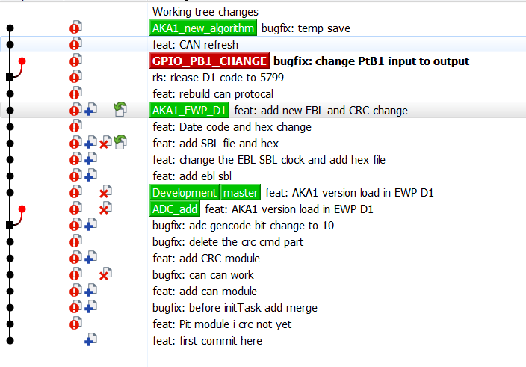
編號 | 日期 | 版本代碼 | CRC16_EBL | CRC16_SBL | CRC16_MAIN | CRC16_MAP | 版本備註
1 | 2020-05-04 | 6001 | 65535 | 37355 | 24851 | 49928 | 檔案: 1.0504main檔更新 功能: 1.水泵轉速查表 2.AFI問答參數 NOTE: 1.沒有bootloader 2.沒有保護 3.問答電流有錯
2 | 2020-05-18 | 6001 | 16266 | 9400 | 5047 | 3119 | 檔案: 1.EWP_20200518_All_LAB.hex 功能: 1.水泵轉速查表 2.AFI問答參數-電流參數更正 3.bootloader NOTE: 1.沒有保護功能
3 | 2020-05-21 | 6002 | 16266 | 9400 | 49304 | 9500 | 檔案: 1.EWP_20200521_All_LAB.hex 功能: 1.水泵轉速查表 2.AFI問答參數-電流參數更正 3.bootloader 4.MAP調教 保護: 1.CANLOST 轉速維持6000rpm 2.SPILOST 轉速維持 6000rpm 3.版溫過高降低轉速400rpm NOTE:
4 | 20200603 | 6002 | 16266 | 9400 | 60792 | 30493 | 檔案: 1.EWP_20200603_all_K0_DR.hex 功能: 1.水泵轉速查表 2.AFI問答參數-電流參數更正 3.bootloader 保護: 1.CANLOST 轉速維持6000rpm 2.SPILOST 轉速維持 6000rpm 3.版溫過高降低轉速400rpm 4.錯誤次數存取 NOTE: 1.MAP CRC會被改變 2.631、651，ID廣播參數紀錄器內容
5 | 20200804 | 6003 | 16266 | 31109 | 60532 | 31240 | 檔案: 1.EWP_20200603_all_K0_DR.hex 功能: 1.水泵轉速查表 2.AFI問答參數-電流參數更正 3.bootloader 保護: 1.CANLOST 轉速維持6000rpm 2.SPILOST 轉速維持 6000rpm 3.版溫過高降低轉速400rpm 4.錯誤次數存取 NOTE: 1.MAP CRC會被改變 2.631、652，ID廣播參數紀錄器內容
6 | 20210121 | 6010 | 37610 | 25299 | 4353 |  | 檔案: 1.EWP_AKA1_144.hex 功能: 1.更換成144晶片 2.轉速6000 3.bootloader

